スポンサー広告
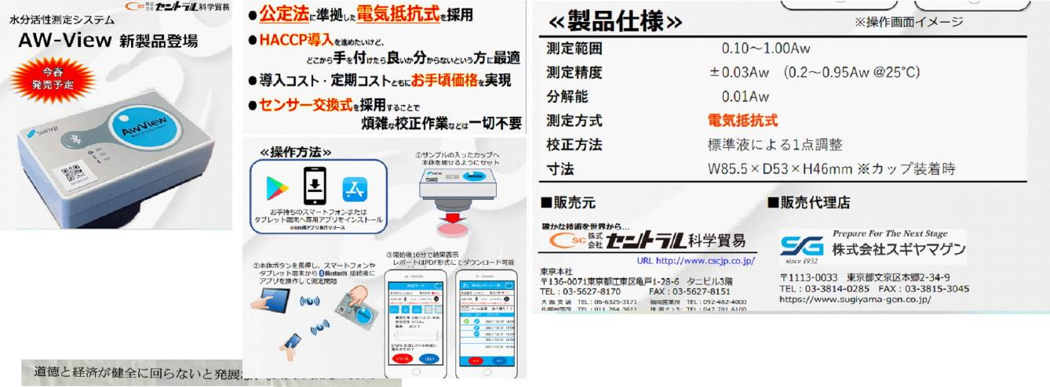

ご興味のある方 ご連絡ください

株式会社Food・Safety | お見積り、ご注文はこちらから | 株式会社Food・Safety

14 ノロウイルス関連情報
ノロウイルス指数平年より低いものの感染中 |  |  |  |  |  |  |  | 出典:東京都感染症情報センター
 |  |  |  |  |  |  |  | （最近５年間の週値の比較）

東京都は レベル2 全国平均 (レベル2) 2.93

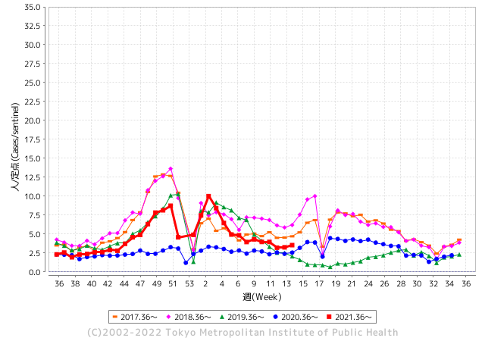
散発事故事例の報告多数

 |  |  |  |  |  |  |  |  |  |  |  | レベル5

 |  |  |  |  |  |  |  |  |  |  |  | レベル4

 |  |  |  |  |  |  |  |  |  |  |  | レベル3

 |  |  |  |  |  |  |  |  |  |  |  | レベル2
GⅡ 13週 0例 |  |  |  |  | GⅡ 14週 0例 |  |  |  |  |  |  | レベル1
地方衛生研究所情報 |  |  | 傾向 |  | 出典：地方衛生研究所ネットワーク
ノロウイルスが流行しています |  |  |  |  |  |  |  | http://idsc.tokyo-eiken.go.jp/diseases/gastro/gastro/
 |  |  |  | 流行警報 | 警戒警報
 | 2022-04-17 |  | 低散発 | 定点観測値 |  | ▲:減少 | 今週のニュース（Noroｖｉｒｕｓ） (4/11-4/17)
都道府県名 | 流行 ☆増加 ★減少☆★1つで約1ポイント |  |  | 2022/13週 | 2022/14週 | 対前週 | 大量発症事故（業種／内容） 今週 , 色抜き(先週) |  |  |  | ニュースソース | 日時
北海道 | ★ |  |  | 0.87 | 1.35 | ▲ 0.48 |  |  |  |  |  |  | 北海道
青森県 | ☆ |  |  | 1.62 | 1.83 | 0.21 |  |  |  |  |  |  | 青森県
岩手県 | ☆ |  |  | 1.95 | 2.33 | 0.38 | Iwanichi Online 岩手日日新聞社 県医療政策室は１１日、北上市内の保育所（園児６６人、職員２４人）でノロウイルスによる感染性胃腸炎が集団発生したと発表した。 |  |  |  | 岩手日日新聞社 | 2022-04-12 | 岩手県
宮城県 | ☆ |  |  | 1.86 | 2.28 | 0.42 |  |  |  |  |  |  | 宮城県
秋田県 | ☆ |  |  | 1.29 | 1.35 | 0.06 |  |  |  |  |  |  | 秋田県
山形県 | ☆ |  |  | 3.14 | 3.9 | 0.76 |  |  |  |  |  |  | 山形県
福島県 | ☆ |  |  | 2.78 | 3.34 | 0.56 |  |  |  |  |  |  | 福島県
茨城県 | ★ |  |  | 2.4 | 1.65 | ▲ 0.75 |  |  |  |  |  |  | 茨城県
栃木県 | ★ |  |  | 2.1 | 1.48 | ▲ 0.62 | 県保健福祉部は14日、県北健康福祉センター管内の保育所で、ノロウイルスを原因とする感染性胃腸炎が集団発生したと発表した。 同部によると、８～14日、園児24人、職員６人が嘔吐（おうと）や下痢などの症状を訴えた。 |  |  |  | 下野新聞 | 2022-04-15 | 栃木県
群馬県 | ★★ |  |  | 4.83 | 3.26 | ▲ 1.57 |  |  |  |  |  |  | 群馬県
埼玉県 | ☆ |  |  | 3.01 | 3.38 | 0.37 |  |  |  |  |  |  | 埼玉県
千葉県 | ☆ |  |  | 3.08 | 3.53 | 0.45 | 船橋市保健所は6日、同市内の保育園1カ所で、ノロウイルスによる感染性胃腸炎の集団感染が起きたと発表した。園児39人と職員1人の計40人に嘔吐（おうと）や下痢の症状が出たが、いずれも軽症で、快方に向かっている。 |  |  |  | 千葉日報 | 2022-04-07 | 千葉県
東京都 | ☆ |  |  | 3.25 | 3.54 | 0.29 | この度、サンシャイン60 スカイレストラン「ジンジャーズビーチサンシャイン」の従業員が、4月2日(土)にノロウイルスに感染していたことが判明いたしました。 感染確認以降、保健所と連携の上対応し、当該店舗につきましては、併せて安全を期し休業をしておりますが、サンシャインシティを日頃よりご利用いただいておりますお客様ならびに多くの関係者の皆様に、多大なご心配をおかけしましたことを深くお詫び申し上げます。 |  |  |  | サンシャインシティーズ | 2022-04-05 | 東京都
神奈川県 | ☆ |  |  | 2.9 | 3.08 | 0.18 |  |  |  |  |  |  | 神奈川県
新潟県 | ★ |  |  | 0.98 | 0.89 | ▲ 0.09 |  |  |  |  |  |  | 新潟県
富山県 | ☆☆ |  |  | 3.9 | 5.31 | 1.41 |  |  |  |  |  |  | 富山県
石川県 | ☆ |  |  | 3.48 | 4.83 | 1.35 |  |  |  |  |  |  | 石川県
福井県 | ★ |  |  | 4.3 | 3.35 | ▲ 0.95 |  |  |  |  |  |  | 福井県
山梨県 | ☆ |  |  | 2.71 | 3.08 | 0.37 |  |  |  |  |  |  | 山梨県
長野県 | ★ |  |  | 3 | 2.57 | ▲ 0.43 |  |  |  |  |  |  | 長野県
岐阜県 | ☆ |  |  | 1.96 | 2.02 | 0.06 |  |  |  |  |  |  | 岐阜県
静岡県 | ★ |  |  | 2.69 | 2.33 | ▲ 0.36 |  |  |  |  |  |  | 静岡県
愛知県 | ★ |  |  | 2.76 | 2.49 | ▲ 0.27 |  |  |  |  |  |  | 愛知県
三重県 | ★ |  |  | 2.69 | 2.38 | ▲ 0.31 |  |  |  |  |  |  | 三重県
滋賀県 | ☆ |  |  | 1.39 | 1.89 | 0.50 |  |  |  |  |  |  | 滋賀県
京都府 | ★ |  |  | 2.2 | 1.45 | ▲ 0.75 |  |  |  |  |  |  | 京都府
大阪府 | ☆ |  |  | 1.84 | 1.86 | 0.02 |  |  |  |  |  |  | 大阪府
兵庫県 | ☆ |  |  | 2.62 | 2.73 | 0.11 |  |  |  |  |  |  | 兵庫県
奈良県 | ★ |  |  | 1.76 | 1.71 | ▲ 0.05 |  |  |  |  |  |  | 奈良県
和歌山県 | ★ |  |  | 2.2 | 1.83 | ▲ 0.37 | 和歌山県はきょう（７日）海南市の障害者支援施設で入所者や職員１９人が食中毒症状を訴えたことを明らかにしました。県で調べたところ７人中６人の便からノロウイルスが検出され、県は二次感染予防を指導しました。県によりますとこの施設は、社会福祉法人あおい会障害者支援施設太陽の丘で、先月（３月）末からきのう（６日）までの間に食中毒を確認していて、６人の便からノロウイルスを検出しています。 |  |  |  | 和歌山放送 | 2022-04-07 | 和歌山県
鳥取県 | ☆ |  |  | 3.26 | 4.58 | 1.32 |  |  |  |  |  |  | 鳥取県
島根県 | ☆☆ |  |  | 3.57 | 5.09 | 1.52 |  |  |  |  |  |  | 島根県
岡山県 | ☆ |  |  | 3.06 | 3.24 | 0.18 |  |  |  |  |  |  | 岡山県
広島県 | ☆ |  |  | 3.03 | 3.13 | 0.10 |  |  |  |  |  |  | 広島県
山口県 | ☆☆ |  |  | 3.33 | 4.78 | 1.45 | 岩国市内の飲食店の仕出し弁当を食べた男女９人が、おう吐や下痢などの症状を訴え、県は、弁当が原因のノロウイルスによる食中毒と断定し、この飲食店を７日から３日間の営業停止処分にしました。 |  |  |  | NHK | 2022-04-07 | 山口県
徳島県 | ☆ |  |  | 1.96 | 2.04 | 0.08 |  |  |  |  |  |  | 徳島県
香川県 | ☆ |  |  | 2.93 | 4 | 1.07 |  |  |  |  |  |  | 香川県
愛媛県 | ★★ |  |  | 6.78 | 4.61 | ▲ 2.17 |  |  |  |  |  |  | 愛媛県
高知県 | ★ |  |  | 1.75 | 1.46 | ▲ 0.29 |  |  |  |  |  |  | 高知県
福岡県 | ☆ |  |  | 4.12 | 4.75 | 0.63 |  |  |  |  |  |  | 福岡県
佐賀県 | ★ |  |  | 3.3 | 2.26 | ▲ 1.04 |  |  |  |  |  |  | 佐賀県
長崎県 | ☆ |  |  | 2.18 | 2.64 | 0.46 |  |  |  |  |  |  | 長崎県
熊本県 | ☆ |  |  | 3.56 | 4.86 | 1.30 |  |  |  |  |  |  | 熊本県
大分県 | ★★ |  |  | 6.42 | 4.89 | ▲ 1.53 |  |  |  |  |  |  | 大分県
宮崎県 | ☆☆ |  |  | 5.06 | 6.61 | 1.55 |  |  |  |  |  |  | 宮崎県
鹿児島県 | ★ |  |  | 5.72 | 5.55 | ▲ 0.17 |  |  |  |  |  |  | 鹿児島県
沖縄県 | ☆ |  |  | 1.29 | 1.32 | 0.03 |  |  |  |  |  |  | 沖縄県
全国 | ☆ |  |  | 2.81 | 2.93 | 0.12
 |  |  |  |  |  |  |  |  |  |  | 0 | 0
 |  |  |  | 今週 |  |  | 管理レベル「2」
 |  | 先週に比べて全国平均は |  |  |  | 2.93 | ：先週より | 0.12
 |  | 東京都は |  |  |  | 3.54 | ：先週より | 0.29
 |  | 最高指数は |  |  | 宮崎県 | 6.61 | 全国で10.00を超える都道府県数は |  | 0ヶ所 | 増減 | 0

2 | 9-10月、4月以降 施設の所在市町村で流行・食中毒が報告される 定点観測値が5.00前後 |  |  |  |  | 【情報共有】 週間・情報収集/情報は毎週確認する 【常設】 嘔吐物処理セットの配備 【体調管理】従業員の健康状況を徹底し、不良者は調理・加工ラインより外す

14 衛生訓話
毎週 ひとつ 覚えていきましょう
今週のお題(私物を食品製造・調理現場に持ち込まない)
なぜ私物を食品製造・調理現場に持ち込まないようにするのですか？
↓ 職場の先輩は以下のことを理解して わかり易く 指導しましょう ↓
個人にとっては大切な私物でも、工場内の他の人、お客様には不要物です。
 | 〇 |  | ×
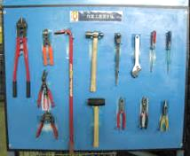
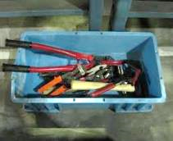
 |  |  |  | 私物とはこんなもの⇒ | 具体的品目
 |  |  |  |  | 鍵 | 財布 | 小銭
 |  |  |  |  | イアリング | ピアス | ネックレス
 |  |  |  |  | 腕時計 | 指輪 | ヘアピン
 |  |  |  |  | 薬 | 飲食物 | 携帯電話
 |  |  |  |  | 雑誌 | キーホルダー | マイボールペン
定位置管理 |  | 無管理

 | 私物は管理が出来ません。(工場内で使用するものは管理することが必須です。) 工場Ａでは、何ポンのボールペンを使っていますか？ ★業務終了後 元に戻したときに数を確認していれば、足りないボールペンの所在はどこにあるか探さなくてはなりません。 これが管理です。 ★私物は所有者以外には管理できないので、床に落としても、製品に混入して異物になったとしてもわかりません。 ここが重要です。 ★管理できないものは製造工場に持ち込んではならないということです。 使用後に元に戻したか確認するための置き場、数を確認しやすくする工夫も大切なポイントです。

14 新型コロナウイルス情報
 |  | 累計感染者数の増加ペース 104 |  |  |  | 南アフリカではピークアウト まもなく日本でもピークアウトが始まります
国別の累積感染者の増加ペースを見る。横軸は累計感染者が100人を超えてからの日数を、縦軸は累計感染者数を示す。縦軸は100、1000、10000と数が10倍ずつ増える対数目盛りにした。傾きが増加のペースで、垂直になるほど増加は速く、水平に近づくほど遅い。米国は55日目で1万倍の100万人に、250日目で10万倍の1000万人に達した。インドは280日目で1000万人に到達し、米国に次ぐ速さで感染が広がった。ブラジルは100万人超えはインドよりも早かったが、1000万人到達は343日目だった。
*評価に値する政府のコロナ対策 第三回ブースター接種の予定を明確にすべき時期!!
*世界は感染第4波リバウンドもピークアウトしているものの 今週はまだ毎日85万人が新規感染状態。 *国産ワクチン製造承認と経済再生プログラムの更なる後押しが急務
 | 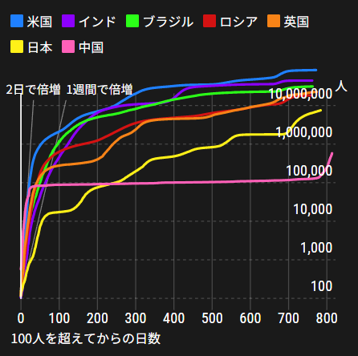 欧州
 |  | 今週の新型コロナ 新規感染者数 世界で597万人(対前週の増加に対して更に168万人)減少
 | 世界の新規感染者数: 597万人で感染拡大 世界は第4波が確実にピークアウト始まる。 北半球は春から夏に向かう。
 | コロナ・ワクチン接種予定と内容 (菅前首相の最大の功績)
 |  |  |  |  |  |  |  |  |  |  |  |  |  | >
世界の感染率は2.3% :減少
65歳以上の高齢者に肺炎発症による重度化リスクが 3,712,263 | 99,965高い
致死率1.24%(▲0.02%) 12週連続減少
)
 |  | Reported 4/17 7:20 (前週より597万人) 世界は感染 第四波は終息中、アジアでは一部拡大傾向
 |  | https://gisanddata.maps.arcgis.com/apps/opsdashboard/index.html#/bda7594740fd40299423467b48e9ecf6

世界の増加率が上昇
o オミクン株
 |  |  | 現在の新型コロナウイルス感染者数 |  |  | 前週 | 患者数 | 対世界比% | 死者数 | 致死率 | 対前週増加率
 |  |  |  |  | Total | 497,950,245 | 503,927,057 | 100.0% | 6,196,655 | 1.24% | 101.2% | 前週からの増加数
 |  |  |  |  | 米国 | 80,399,474 | 80,618,903 | 16.0% | 988,605 | 1.2% | 100.3% |  | 5,976,812
 |  |  |  |  | カナダ | 3,545,510 | 3,633,948 | 0.7% | 38,363 | 1.1% | 102.5%
 |  |  |  |  | メキシコ | 5,719,829 | 5,725,476 | 1.1% | 323,903 | 5.7% | 100.1%
 |  |  |  |  | ブラジル | 30,146,769 | 30,247,302 | 6.0% | 662,154 | 2.2% | 100.3%
 |  |  |  |  | ｱﾙｾﾞﾝﾁﾝ | 9,052,083 | 9,060,495 | 1.8% | 128,344 | 1.4% | 100.1%
 |  |  |  |  | チリ | 3,508,556 | 3,528,626 | 0.7% | 57,231 | 1.6% | 100.6%
 |  |  |  |  | 南アフリカ | 3,731,247 | 3,740,398 | 0.7% | 100,144 | 2.7% | 100.2%
 |  |  |  |  | トルコ | 14,953,365 | 14,991,669 | 3.0% | 98,551 | 0.7% | 100.3%
 |  |  |  |  | イラン | 7,188,749 | 7,205,064 | 1.4% | 140,800 | 2.0% | 100.2%
 |  |  |  |  | インド | 43,034,217 | 43,040,947 | 8.5% | 521,747 | 1.2% | 100.0%
 |  |  |  |  | パキスタン | 1,526,472 | 1,527,151 | 0.3% | 30,363 | 2.0% | 100.0%
 |  |  |  |  | ロシア | 17,720,977 | 17,801,103 | 3.5% | 365,774 | 2.1% | 100.5%
 |  |  |  |  | スペイン | 11,551,574 | 11,627,487 | 2.3% | 103,104 | 0.9% | 100.7%
 |  |  |  |  | フランス | 27,029,180 | 27,874,269 | 5.5% | 145,159 | 0.5% | 103.1%
 |  |  |  |  | ドイツ | 22,629,378 | 23,376,879 | 4.6% | 132,929 | 0.6% | 103.3% | 現在感染が拡大している地域はオミクロン株の感染だが、死亡ウ率は以前の半分以下
 |  |  |  |  | 日本 | 6,990,349 | 7,332,261 | 1.5% | 28,998 | 0.4% | 104.9%
 |  |  |  |  | 中国 | 1,575,628 | 1,759,922 | 0.3% | 13,748 | 0.8% | 111.7%

世界は第5波
 |  |  |  |  |  |  |  |  |  |  | 第四波ο南アフリカ変異株は現在拡大中1,710万人/週 日150万人 既にピークアウト 高止まりから 増加傾向に 世界はBA-2株に置き換わりか 置き換わり過渡期の国は拡大感染、中国で感染拡大、今週からデータ掲載。

第一波 第二波 第三波 第四～五波



 |  |  |  |  |  |  |  |  |  |  |  |  | 当初1-2か月で終息かと考えていたオミクロン株は変異しながら高止まり 最新変異はXE株 新タイプ「XE」 日本でも初確認
 |  |  |  | 南アフリカ
 |  |  |  |  | 南アフリカの ο株は1ヶ月で終息している



 |  |  |  |  | 日本でのο株の感染は80,000～120,000人/日で約一ヵ月

 |  |  |  |  | 1月下旬から2月下旬 |  |  |  |  |  |  |  | 「XE」…「BA.1」＋「BA.2」
 |  |  |  |  | 必要な人だけ病院措置であとは自宅療養が必要な対策
 | 日本の感染症BCPステージ
 | フェイズ別 対策立案
 | 1. 地域的に発生していない段階
 | 2. 地域、顧客所在地に感染者が確認された段階
 | 3. 地域住民、同居者の参加団体に感染者が確認された段階 |  |  |  |  |  |  |  |  |  |  |  | 企業内に感染者が発見された場合の対応と手順が具体的に用意されていないとパニックになる。 準備が大勢。ステークホルダーへの告知も当然前提。
 | 4 職場で複数の濃厚接触者が判明した段階
 | 5. 3で複数もしくは感染が拡大する段階
 | 6. 従業員もしくはその家族に感染確認の段階
 | 7. 5で感染が収まらない段階
 | 7. パンデミック(大流行)宣言の段階

 | ・組織・連絡体制 ・社内、社外
 | 緊急連絡網 所轄保健所、公共機関との連帯
 | 現状リスクｺﾐﾆｭケーション、顧客への情報開示
 | ・予防体制 消毒材、マスク備品準備、就業前後の除菌 検温と報告
 | ・診療体制 もしもの場合の相談医療先の確保、連絡
 | ・就業体制の見直対策 感染者の発症時の業務継続対応
 | 病院、介護・老人施設への入室時の対応、営業車両の洗浄
 | ・長期間休業に対する対策 従業員のケア

 | フェイズ | 緊急連絡網 | 消毒材 | マスク | 検温 | 行動履歴整理 | 保健所 医療機関 | 顧客連絡 | 就業 体制 | 入館チェック | 従業員ケア | PCR検査確認
 |  |  |  |  | 37.5℃↑
 | 1 | 〇 |  |  |  |  |  |  |  | 〇
 | 2 | 〇 | 〇 | 〇 | 〇 |  |  |  | 〇* | 〇 |  |  | *テレワーク、隔日出勤
 | 3 | 〇 | 〇 | 〇 | 〇 |  |  |  | 〇 | 〇 | 〇
対策 | 4 | 〇 | 〇 | 〇 | 〇 | 〇 | 〇 | ★ | 〇 | 〇 | 〇 | 〇 | 無症状なら１週間経過と就業制限
 | 5 | 〇 | 〇 | 〇 | 〇 | 〇 | 〇 | 〇 | 〇 | 〇 | 〇 | 〇
 | 6 | 〇 | 〇 | 〇 | 〇 | 〇 | 〇 | 〇 | 〇 | 〇 | 〇 | 〇
 | 7 | 〇 | 〇 | 〇 | 〇 | 〇 | 〇 | 〇 | 〇 | 〇 | 〇 | 〇

 |  |  |  |  |  |  |  | ★PCR+

14 感染症統計
届出感染症 第三類 腸管出血性大腸菌 |  |  |  |  |  |  |  |  |  |  |  |  |  | 届出感染症 第三類 細菌性赤痢菌
全国 報告数推移 医療機関からの届出数 |  |  |  |  |  |  |  |  |  |  |  |  |  | 全国 報告数推移 届出患者数（人）
 | 1月 | 2月 | 3月 | 4月 | 5月 | 6月 | 7月 | 8月 | 9月 | 10月 | 11月 | 12月 | 合計 |  | 1月 | 2月 | 3月 | 4月 | 5月 | 6月 | 7月 | 8月 | 9月 | 10月 | 11月 | 12月 | 合計
12-21年月平均 | 65 | 56 | 64 | 95 | 178 | 404 | 621 | 906 | 563 | 366 | 211 | 132 | 3,661 | 12-21年月平均 | 10 | 10 | 15 | 8 | 11 | 10 | 9 | 13 | 11 | 22 | 13 | 13 | 143
 |  |  |  | 今週 |  |  |  |  |  |  |  |  |  |  |  |  |  | 今週
 |  |  |  | 7 |  |  |  |  |  |  |  |  |  |  |  |  |  | 0
2022年 | 73 | 39 | 70 | 7 |  |  |  |  |  |  |  |  | 189 | 2022年 | 0 | 5 | 4 | 0 |  |  |  |  |  |  |  |  | 9
2021年 | 81 | 48 | 71 | 128 | 171 | 350 | 569 | 553 | 458 | 306 | 220 | 229 | 3,184 | 2021年 | 1 | 2 | 1 | 0 | 0 | 0 | 1 | 1 | 0 | 1 | 0 | 0 | 7
2020年 | 112 | 85 | 60 | 97 | 95 | 305 | 544 | 449 | 475 | 505 | 219 | 98 | 3,044 | 2020年 | 16 | 1 | 19 | 3 | 13 | 1 | 2 | 2 | 0 | 24 | 4 | 1 | 86
2019年 | 84 | 100 | 77 | 80 | 236 | 438 | 631 | 752 | 523 | 427 | 253 | 136 | 3,737 | 2019年 | 7 | 7 | 13 | 3 | 8 | 11 | 5 | 11 | 9 | 9 | 20 | 35 | 138
2018年10月3日、山梨県内の宿坊を利用した2グループ42名が赤痢にかかりました。使用水や従事者からは赤痢菌が検出されておらず現在のところ感染源は不明です。
2018年 | 41 | 44 | 67 | 103 | 311 | 415 | 539 | 1,165 | 534 | 297 | 205 | 92 | 3,813 | 2018年 | 9 | 22 | 18 | 9 | 21 | 14 | 6 | 13 | 7 | 81 | 31 | 37 | 268
埼玉県と群馬県の総菜店で販売されたポテトサラダを食べた人が腸管出血性大腸菌O157に感染した、という集団食中毒に関するニュースが2017年8月21日以降、新聞やテレビで取り上げられました。
2017年 | 57 | 35 | 95 | 112 | 131 | 340 | 483 | 1339 | 614 | 349 | 236 | 68 | 3,859 | 2017年 | 19 | 12 | 8 | 12 | 7 | 15 | 16 | 12 | 16 | 6 | 12 | 6 | 141
2016年 | 68 | 42 | 44 | 75 | 135 | 448 | 507 | 808 | 795 | 313 | 246 | 143 | 3,624 | 2016年 | 9 | 16 | 12 | 6 | 7 | 14 | 9 | 14 | 9 | 9 | 8 | 7 | 120
2015年 | 71 | 97 | 61 | 105 | 198 | 442 | 790 | 674 | 594 | 275 | 133 | 108 | 3,548 | 2015年 | 7 | 13 | 11 | 11 | 12 | 15 | 20 | 15 | 15 | 20 | 9 | 7 | 155
2011年8月に外食チェーン店が原因とされた赤痢菌Shigella sonneiの広域集団感染事例が青森県、宮城県、山形県、福島県において発生した。本事例は、それとほぼ同時期に発生しておりその関連性が強く疑われた事例である。
※2022年 第14週（4/4～4/10） 現在 |  |  |  |  |  |  |  |  |  |  |  |  |  | ※2022年 第14週（4/4～4/10） 現在

 | 腸管出血性大腸菌 |  | かなり少ない |  |  |  |  |  |  |  |  |  |  |  | 赤痢 | 発症無
Ｈ２９／８月は非常に多かった

腸管出血性大腸菌
 | 2022年 | 2021年 | 2020年 | 2019年 | 2018年 | 2017年 | 2016年 | 2015年
 | 73 | 81 | 112 | 84 | 41 | 57 | 68 | 71
 | 39 | 48 | 85 | 100 | 44 | 35 | 42 | 97
 | 70 | 71 | 60 | 77 | 67 | 95 | 44 | 61
 | 7 | 128 | 97 | 80 | 103 | 112 | 75 | 105
 |  | 171 | 95 | 236 | 311 | 131 | 135 | 198
 |  | 350 | 305 | 438 | 415 | 340 | 448 | 442
 |  | 569 | 544 | 631 | 539 | 483 | 507 | 790
 |  | 553 | 449 | 752 | 1,165 | 1,339 | 808 | 674
 |  | 458 | 475 | 523 | 534 | 614 | 795 | 594
 |  | 306 | 505 | 427 | 297 | 349 | 313 | 275
 |  | 220 | 219 | 253 | 205 | 236 | 246 | 133
 |  | 229 | 98 | 136 | 92 | 68 | 143 | 108
細菌性赤痢菌
 | 2022年 | 2021年 | 2020年 | 2019年 | 2018年 | 2017年 | 2016年 | 2015年
 | 0 | 1 | 16 | 7 | 9 | 19 | 9 | 7
 | 5 | 2 | 1 | 7 | 22 | 12 | 16 | 13
 | 4 | 1 | 19 | 13 | 18 | 8 | 12 | 11
 | 0 | 0 | 3 | 3 | 9 | 12 | 6 | 11
 |  | 0 | 13 | 8 | 21 | 7 | 7 | 12
 |  | 0 | 1 | 11 | 14 | 15 | 14 | 15
 | 0 | 1 | 2 | 5 | 6 | 16 | 9 | 20
 | 0 | 1 | 2 | 11 | 13 | 12 | 14 | 15
 | 0 | 0 | 0 | 9 | 7 | 16 | 9 | 15
 | 0 | 1 | 24 | 9 | 81 | 6 | 9 | 20
 | 0 | 0 | 4 | 20 | 31 | 12 | 8 | 9
 | 0 | 0 | 1 | 35 | 37 | 6 | 7 | 7
 | 9 | 7 | 86 | 138 | 268 | 141 | 120 | 155

 |  |  |  |  |  |  |  |  |  |  |  |  |  |  | 腸管系感染症は新型コロナウイルス予防の手洗い、手指消毒で
 |  |  |  |  |  |  |  |  |  |  |  |  |  |  | 圧倒的に感染防御できている

